상품제안서
모스니에 트래블백 여행용세트 16종 | 상품코드: S46897

 |  |  |  |  |  |  | 02-713-8555 | www.synergygift.co.kr
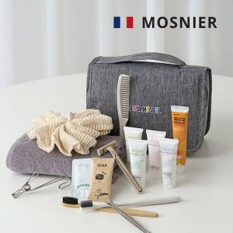

【상세/제작정보】

【인쇄/포장옵션】 | 대나무칫솔 컬러, 생분해칫솔 레이, 혀클리너 레이저, 트래블백 DTF인쇄, 은박 / 포장지포장

【공급단가】 | 수량 | 30~ | 100~ | 500~ | 1,000~ | 3,000~
*VAT별도 | 단가 | 18,850원 | 17,830원 | 16,960원 | 16,530원 | 16,240원

【상품 URL】 | https://www.synergygift.co.kr:443/src/goods_detail.php?gdno=46897

